상품제안서
코털가위 미니손톱깎이세트 (세모체크) | 상품코드: F05147

 |  |  |  |  |  |  | 02-412-0044 | www.easy1.co.kr
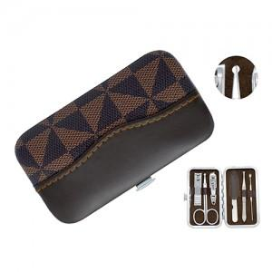

【상세/제작정보】

【인쇄/포장옵션】 | 실크 / 포장지포장

【공급단가】 | 수량 | 100~ | 200~ | 1,000~ | 2,000~ | 4,000~
*VAT별도 | 단가 | 2,600원 | 2,290원 | 2,210원 | 2,120원 | 2,040원

【상품 URL】 | https://dev.easy1.co.kr:443/src/goods_detail.php?gdno=5147

